상품제안서
헤라칸 지압매트 발매트 건강매트 | 상품코드: F28530

 |  |  |  |  |  |  | 02-412-0044 | www.easy1.co.kr
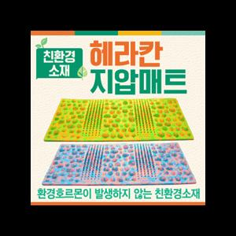

【상세/제작정보】 | .

【인쇄/포장옵션】 | / 포장불가능

【공급단가】 | 수량 | 20~ | 60~ | 100~ | 300~ | 500~
*VAT별도 | 단가 | 12,480원 | 12,270원 | 11,950원 | 11,750원 | 11,440원

【상품 URL】 | http://www.easy1.co.kr/src/goods_detail.php?gdno=28530

